參考資料有埋程式
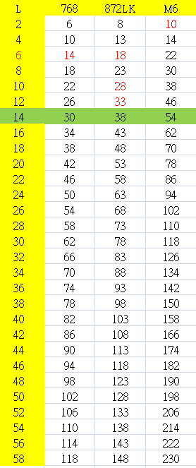
材質 | FR4 HiTg | Low Loss | Very Low Loss | 右側輸入欄位 | 長 (inch) | 12.000
型號 | TU768 | TU872LK | Megtron6 |  | 寬 (inch) | 12.000
Layer | 1sq.inch | 1sq.inch | 1sq.inch |  | Layer/1sq.inch | 90
14 | 30 | 38 | 54 | 基礎材料成本 |  | 12,960
16 | 34 | 43 | 62 | 其他費用 |  | 下列點選欄位
18 | 38 | 48 | 70 | Pitch 0.55mm以上 | +0% | 45% | 5,832
20 | 42 | 53 | 78 | Pitch 0.47~0.55mm | +20%
22 | 46 | 58 | 86 | Pitch 0.4~0.46mm | +45%
24 | 50 | 63 | 94 | 孔到線 5mil以上 | +0% | 45% | 5,832
26 | 54 | 68 | 102 | 孔到線 4.3~5mil | +20%
28 | 58 | 73 | 110 | 孔到線 3~4.2mil | +45%
30 | 62 | 78 | 118 | 鍍金5u" | 3000 | 6000 | 6,000
32 | 66 | 83 | 126 | 鍍金10u" | 6000
34 | 70 | 88 | 134 | 鍍金30u" | 12000
36 | 74 | 93 | 142 | 鍍金50u" | 18000
38 | 78 | 98 | 150 | 樹脂塞孔 (Vip) | 5000 | 5000 | 5,000
40 | 82 | 103 | 158 | 背鑽 (Back Drill) | 5000 & 10000 | 0 | 0
42 | 86 | 108 | 166 | 阻抗 +/-10% | +20% | 45% | 5,832
44 | 90 | 113 | 174 | 阻抗 +/-5% | +45%
46 | 94 | 118 | 182 | 平坦度 5/1000 | +20% | 40% | 5,184
48 | 98 | 123 | 190 | 平坦度 2/1000 | +40%
50 | 102 | 128 | 198 | 板厚 3.6~4.5mm | +20% | 40% | 5,184
52 | 106 | 133 | 206 | 板厚 4.6~5.3mm | +30%
54 | 110 | 138 | 214 | 板厚 5.4~6.5mm | +40%
56 | 114 | 143 | 222 | 縱深比 12~20 | +20% | 60% | 7,776
58 | 118 | 148 | 230 | 縱深比 21~30 | +40%
 |  |  |  | 縱深比 31~40 | +60%
1片基礎，單片價格 |  | NT$114,560 |  | 內層AOI (層) | 600 | 20 | 12,000
 |  | US$3,950 |  | 二次壓合 | +125% | 0% | 0
2片基礎，單片價格 |  | NT$71,600 |  | 三次壓合 | +250%
 |  | US$2,469 |  | 其他費用合計 |  | 58640

